상품제안서
[에코벨라] 투톤 배색 메쉬파우치 7종 여행용 B세트 | 상품코드: S45123

 |  |  |  |  |  |  | 02-713-8555 | www.synergygift.co.kr
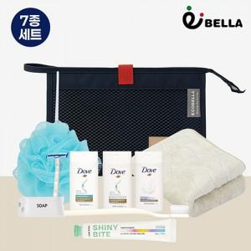

【상세/제작정보】 | <p><span style="font-size: 18.6667px;">※ 100개 미만 opp포장시 통합 25,000원 부가세별도 비용 발생됩니다.</span>​​</p>

【인쇄/포장옵션】 | 레이저, DTF필름전사 / OPP(비닐)

【공급단가】 | 수량 | 30~ | 100~ | 300~ | 1,000~ | 3,000~
*VAT별도 | 단가 | 10,500원 | 9,950원 | 9,500원 | 9,100원 | 8,950원

【상품 URL】 | https://www.synergygift.co.kr:443/src/goods_detail.php?gdno=45123

